Ordnung der Kenntnisse
KMK 2017 | Nordrhein-Westfalen | Stark Verlag | Didaktische Konzepte der Sportwissenschaft
Einheitliche Prüfungsanforderungen in der Abiturprüfung Sport. Neuwied: Luchterhand. | Kernlehrplan für die Sekundarstufe II 2014. | Prüfung digital Sport. Digital Abo. Stark Verlag. | Groth, K. (in:sportunterricht 2023)12, S. 531)

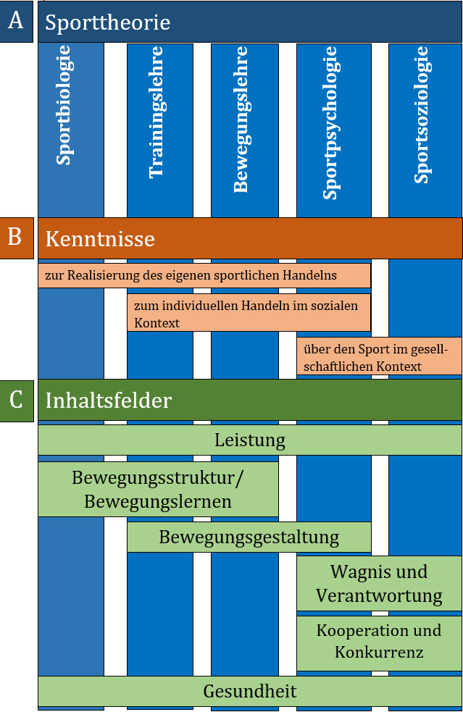
Sporttheoretische Inhalte
Kenntnisse zur Realisierung des eigenen sportlichen Handelns | Bewegungsstruktur und Bewegungslernen | Sportbiologie
· Spezifische Grundlagen der unterrichteten Sportarten und weiterer sportpraktischer Inhalte | Prinzipien und Konzepte des motorischen Lernens | Stütz- und Bewegungsapparat
· Funktionszusammenhänge von Bewegungsabläufen | Informationsaufnahme und -verarbeitung bei sportlichen Bewegungen | Nervensystem
· Grundlagen, Erhaltung und Verbesserung der körperlichen Leistungsfähigkeit durch Training | Zusammenhang von Struktur und Funktion von Bewegungen; biomechanische Grundlagen | Versorgungsapparat
· Grundlagen des motorischen Lernens | Einfluss der koordinativen Fähigkeiten auf die sportliche Leistungsfähigkeit | Stoffwechsel
· Prinzipien zur Gestaltung von Bewegungsabläufen und sportlichen Handlungssituationen | Bewegungsgestaltung | Ernährung
· Verletzungsprophylaxe und Unfallverhütung | Gestaltungskriterien | Bewegungslehre
· Grundlagen einer gesunden Lebensführung | Improvisation und Variation von Bewegung | Bewegungsanalyse
· Bedeutung von Verantwortung und Wagnis im sportlichen Handeln | Wagnis und Verantwortung | Biomechanik
Kenntnisse zum individuellen sportlichen Handeln im sozialen Kontext | Handlungssteuerung unter verschiedenen psychischen Einflüssen | Motorisches Lernen
· Zusammenhang von Motiven, Werten, Normen und sportlichen Regeln | Motive, Motivation und Sinngebungen sportlichen Handelns | Modelle der Bewegungssteuerung
· Organisation sportlicher Übungs- und Wettkampfsituationen mit anderen und für andere | Leistung | Trainingslehre
· Formen sozialen Verhaltens im Sport | Trainingsplanung und – organisation | Grundbegriffe
· Geschlechtsspezifische Interessens- und Leistungsunterschiede | Anatomische und physiologische Grundlagen der menschlichen Bewegung | Belastung und Trainingsmethoden
· Förderungsmöglichkeiten eines umweltbewussten Sporttreibens | Entwicklung der Leistungsfähigkeit durch Training/ Anpassungserscheinungen | Prinzipien
· Gütemaßstäbe und Bezugsnormen bei der Bewertung sportlicher Leistung | Verfahren zur Leistungsdiagnostik | Trainingsarten
Kenntnisse über den Sport im gesellschaftlichen Kontext | Kooperation und Konkurrenz | Sport und Gesundheit
· Motive sportlichen Handelns oder | Gestaltung von Spiel- und Sportgelegenheiten | Gesundheitsmodelle
· Wechselbeziehung (Wirkungen und Einflussnahme) zwischen Wirtschaft, Politik, Medien und Sport | Fairness und Aggression im Sport | Training unter dem Gesundheitsaspekt
· Erscheinungsformen des Sports -- einschließlich historischer Entwicklungen und aktueller Veränderungen | Spielvermittlungsmodelle | Sportverletzungen
· Bewegungs-, Spiel- und Sportkultur im Umfeld der Schülerinnen und Schüler | Formen der Steuerung und Manipulation im Sport | Doping
· Berufsfeld Sport | Gesundheit | Sportpsychologie
 | Gesundheitlicher Nutzen und Risiken des Sport­treibens | Persönlichkeit
 | Fitness als Basis für Gesundheit und Leis­tungsfähigkeit | Motivation
 | Gesundheitskonzepte unter dem Aspekt des sportlichen Handelns | Aggressionen/ Aggressivität
 | Wirkung und Risiken unphysiologischer Maßnahmen zur Leistungssteigerung im Leistungs- und Freizeitsport | Sport und Gesellschaft
 |  | Gesellschaftliche Funktionen
 |  | Soziales Handeln

Auswertung Klausuren NW
Klausurinhalte 2006 - 2019 in NW(Systematik nach Stark-Verlag)
Daten aus: Prüfung digital Sport. Digital Abo. Stark Verlag.

Sportbiologie |  | Bewegungslehre |  | Trainingslehre |  | Sport und Gesundheit |  | Sportpsychologie |  | Sport und Gesellschaft

Thema |  | Thema |  | Thema |  | Thema |  | Thema |  | Thema
Stütz- u Bewegungsapparat |  | Bewegungsanalyse |  | Grundbegriffe |  | Gesundheitsmodelle |  | Persönlichkeit |  | Gesellschaftliche Funktionen
NW | 4 | NW | 5 | NW | 11 | NW | 4 | NW | 1 | NW | 2
Nervensystem |  | Biomechanik |  | Belastung u Trainingsmethoden |  | Training unter dem Gesundheitsaspekt |  | Motivation | 0 | Soziales Handeln | 0
NW | 2 | NW | 4 | NW | 3 | NW | 4 | NW | 5 | NW | 0
Versorgungsapparat |  | Motorisches Lernen |  | Prinzipien |  | Sportverletzungen |  | Aggressionen/Aggressivität | 0 | Sonstiges | 0
NW | 2 | NW | 4 | NW | 3 | NW | 0 | NW | 2 | NW | 0
Stoffwechsel |  | Modelle der Bewegungssteuerung |  | Trainingsarten: A-K-S-B; Koord u Technik; Sportspiel |  | Doping
NW | 4
Ernährung
gesamt NW | 12 | gesamt NW | 13 | gesamt NW | 17 | gesamt NW | 8 | gesamt NW | 8 | gesamt NW | 2

Abiturklausuren Sport in BY, BW, NW (2006-2019) Aufgaben aus der Sporttheorie
Inhalte der | n=
Sportbiologie | 12
Bewegungslehre | 13
Trainingslehre | 17
Sport und Gesundheit | 8
Sportpsychologie | 8
Sport und Gesellschaft | 2
Su. | 60

 | %
Bewegungslehre | 28
Sportbiologie | 22
Trainingslehre | 20
Sport und Gesundheit | 13
Sport und Gesellschaft | 13
Sportpsychologie | 3
Su. | 100

Sportarten in den Klausuren | n=
Leichtathletik | 4
Volleyball/Beachvolleyball | 2
Fußball | 1
Turnen | 1
Handball | 1
Skisport | 1
Klettern | 1
Kampfsport | 1
Radfahren | 1
Joggen/Nordic Walking | 1
Schwimmen | 0
Basketball | 0
Gymnastik | 0
Tennis | 0
Rudern | 0
Triathlon | 0
Badminton | 0
Hockey/Eishockey | 0
Tischtennis | 0
 | 14

Dok Klausuren NW 2006-2019
Klausuren NW 2007-2019
Quelle: Prüfung digital Sport. Digital Abo. Stark Verlag.

